1-1
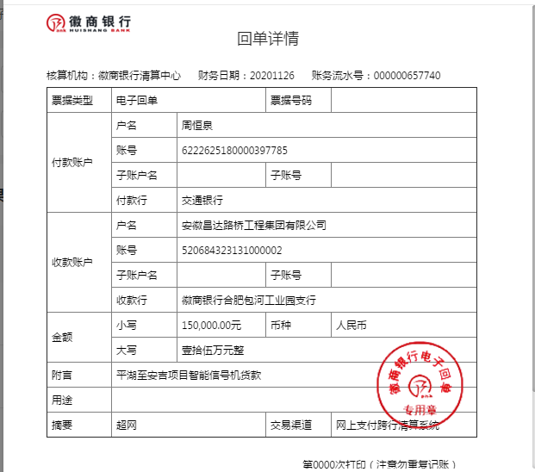
工程款支付证书
工程名称 |  | 平湖至安吉公路平湖新仓至曹桥段工程JD-1施工标段 |  |  |  |  | 建设单位 |  |  |  |  |  |  | ERP编号 |  | 12620 | 档案编号 |  | 2020018
合同金额 |  | 2,514,618.00 |  |  | 中标时间 | 2020.6.30 | 已提供工程资料 |  | 中标通知书、施工合同、投资协议 |  |  |  |  | 保存地址 |  | 合肥 | 责任单位 |  | 东部大区
决算金额 |  |  |  |  | 决算时间 |  | 项目部印章 |  | 无 |  |  |  |  | 施工人 |  | 周恒泉18857466661 | 区域责任人 | 施迎东 | 省办负责人 | 施迎东
序号 | 经营填写 |  |  |  |  | 工程填写 | 经营填写 |  |  | 财务填写 |  | 经营、工程、质安填写 |  | 区域负责人 |  | 申请部门填写财务核对 |  |  | 本次支付 金额 | 剩余款项
 | 到款情况 |  |  |  |  |  | 暂列金 |  |  | 代缴税金 |  | 其他扣款 |  | 预留款 |  | 成本票
 | 日期 | 工程款金额 | 周转金金额 | 到款银行 | 到款账户 | 完成进度 | 比例 | 金额 | 备注 | 金额 | 备注 | 金额 | 备注 | 金额 | 备注 | 供货单位 | 合同额 | 成本票额
1 | 2020-11-26 |  | 150,000.00 | 徽行 | 5206 8432 3131 0000 02 |  |  |  |  |  |  |  | 转账费下次扣 |  |  | 上海宝康电子控制工程有限公司-智能信号机配件 开户行：建行上海宝钢宝山支行 账号：3100 1517 7000 5562 9261 | 150,000.00 |  | 150,000.00

合计 |  | 0 | 150000.00 |  |  |  | - | 0.00 |  | 0.00 |  | 0.00 | - | 0.00 | - | - |  |  | 150,000.00 | 0.00
本次结算、支付明细 |  | 应支付金额 |  |  | 150000.00 |  | 本次支付金额 |  |  |  |  |  | 小写 | 150,000.00
 |  | 已支付金额 |  |  | 0.00 |  |  |  |  |  |  |  | 大写 | RMB150000

1-2
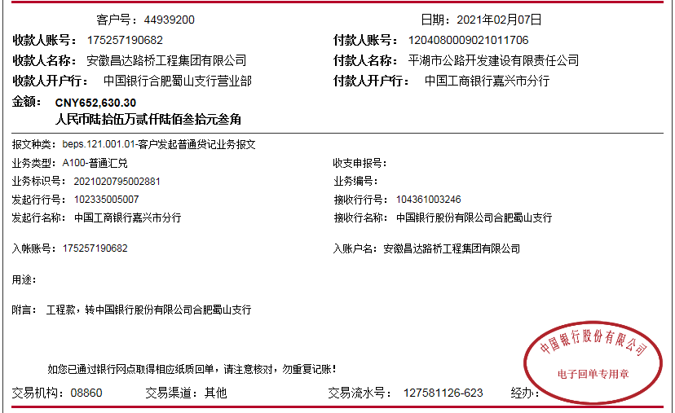
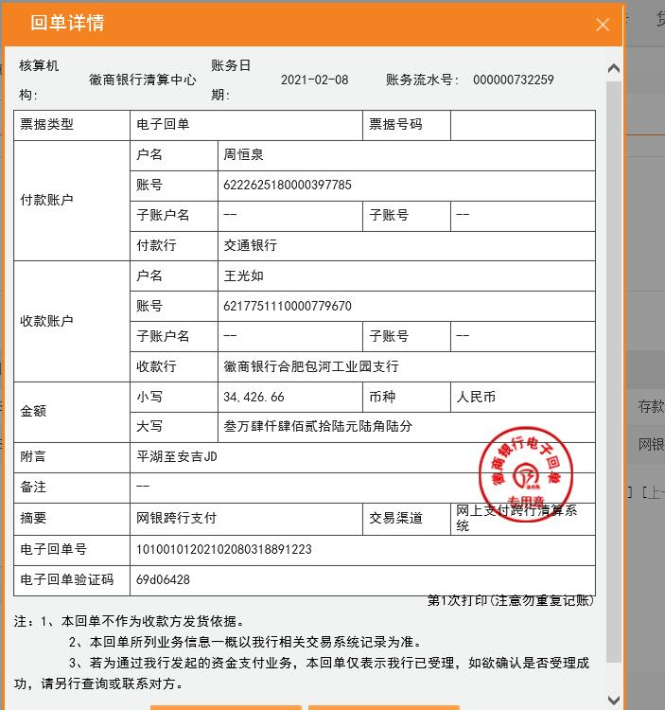
工程款支付证书
工程名称 |  | 平湖至安吉公路平湖新仓至曹桥段工程JD-1施工标段 |  |  |  |  | 建设单位 |  |  |  |  |  |  | ERP编号 |  | 12620 | 档案编号 |  | 2020018
合同金额 |  | 2,514,618.00 |  |  | 中标时间 | 2020.6.30 | 已提供工程资料 |  | 中标通知书、施工合同、投资协议 |  |  |  |  | 保存地址 |  | 合肥 | 责任单位 |  | 东部大区
决算金额 |  |  |  |  | 决算时间 |  | 项目部印章 |  | 无 |  |  |  |  | 施工人 |  | 周恒泉18857466661 | 区域责任人 | 施迎东 | 省办负责人 | 施迎东
序号 | 经营填写 |  |  |  |  | 工程填写 | 经营填写 |  |  | 财务填写 |  | 经营、工程、质安填写 |  | 区域负责人 |  | 申请部门填写财务核对 |  |  | 本次支付 金额 | 剩余款项
 | 到款情况 |  |  |  |  |  | 暂列金 |  |  | 代缴税金 |  | 其他扣款 |  | 预留款 |  | 成本票
 | 日期 | 工程款金额 | 周转金金额 | 到款银行 | 到款账户 | 完成进度 | 比例 | 金额 | 备注 | 金额 | 备注 | 金额 | 备注 | 金额 | 备注 | 供货单位 | 合同额 | 成本票额
1 | 2020-11-26 |  | 150,000.00 | 徽行 | 5206 8432 3131 0000 02 |  |  |  |  |  |  |  | 转账费下次扣 |  |  | 上海宝康电子控制工程有限公司-智能信号机配件 开户行：建行上海宝钢宝山支行 账号：3100 1517 7000 5562 9261 | 150,000.00 |  | 150,000.00
2 | 2021-02-07 | 652,630.30 |  |  |  |  | 2.0% | 13,052.61 | 管理费 | 11174.05 | 税金 | 5,000.00 | 私刻印章罚款 |  |  | 江苏顺泰交通集团有限公司-信号灯、八角电警杆 开户行：建设银行高邮湖西支行 账号：3200 1749 0000 5916 8168 | 293,975.00 | 293,975.00 | 293,975.00
 |  |  |  |  |  |  |  | -13,052.61 | 合作人已转王光如账户 | -11174.05 | 合作人已转王光如账户 | 200.00 | 转账费 |  |  | 嘉兴贝斯特电子技术有限公司-设备采购 开户行：建设银行浙江平湖支行 账号：3300 1637 3270 5300 1308 | 358,655.30 | 358,655.30 | 358,655.30
 |  |  |  |  |  |  |  |  |  |  |  | 500.00 | 外经证
 |  |  |  |  |  |  |  |  |  |  |  | 4,500.00 | 建造师占用费1500*3
 |  |  |  |  |  |  |  |  |  |  |  | -10,200.00 | 合作人已转王光如账户

合计 |  | 652630.3 | 150000.00 |  |  |  | - | 0.00 |  | 0.00 |  | 0.00 | - | 0.00 | - | - |  |  | 802,630.30 | 0.00
本次结算、支付明细 |  | 应支付金额 |  |  | 652630.30 |  | 本次支付金额 |  |  |  |  |  | 小写 | 652,630.30
 |  | 已支付金额 |  |  | 0.00 |  |  |  |  |  |  |  | 大写 | RMB652630.3

2-1
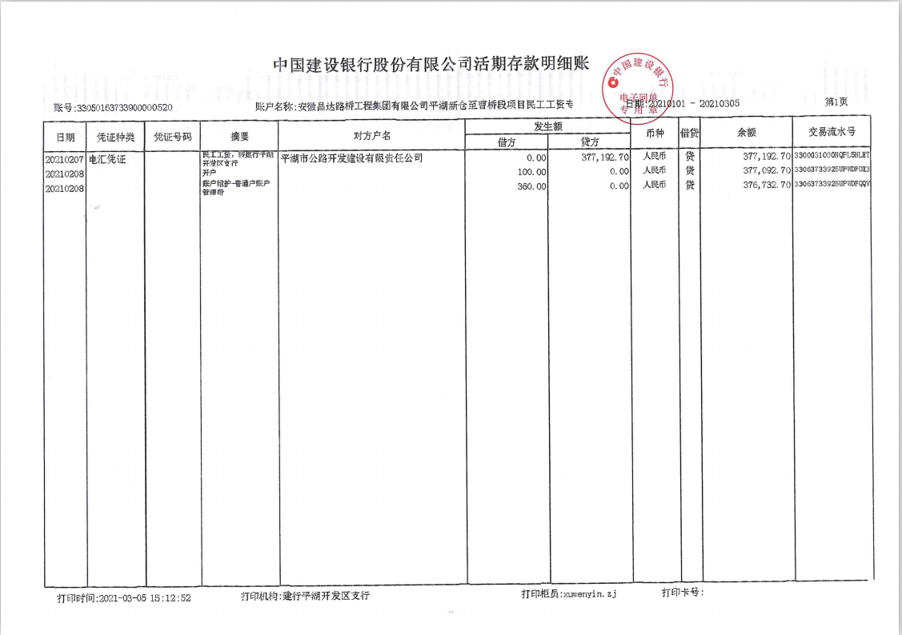
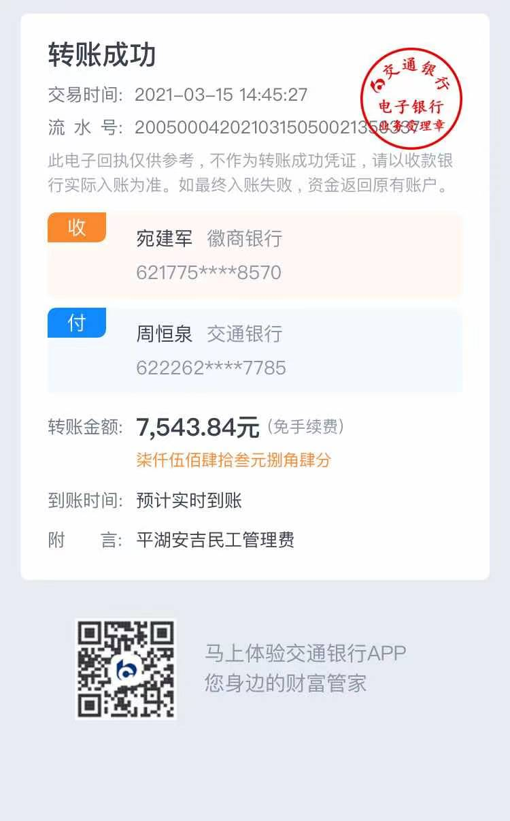
工程款支付证书
工程名称 |  | 平湖至安吉公路平湖新仓至曹桥段工程JD-1施工标段 |  |  |  |  | 建设单位 |  |  |  |  |  |  | ERP编号 |  | 12620 | 档案编号 |  | 2020018
合同金额 |  | 2,514,618.00 |  |  | 中标时间 | 2020.6.30 | 已提供工程资料 |  | 中标通知书、施工合同、投资协议 |  |  |  |  | 保存地址 |  | 合肥 | 责任单位 |  | 东部大区
决算金额 |  |  |  |  | 决算时间 |  | 项目部印章 |  | 无 |  |  |  |  | 施工人 |  | 周恒泉18857466661 | 区域责任人 | 施迎东 | 省办负责人 | 施迎东
序号 | 经营填写 |  |  |  |  | 工程填写 | 经营填写 |  |  | 财务填写 |  | 经营、工程、质安填写 |  | 区域负责人 |  | 申请部门填写财务核对 |  |  | 本次支付 金额 | 剩余款项
 | 到款情况 |  |  |  |  |  | 暂列金 |  |  | 代缴税金 |  | 其他扣款 |  | 预留款 |  | 成本票
 | 日期 | 工程款金额 | 周转金金额 | 到款银行 | 到款账户 | 完成进度 | 比例 | 金额 | 备注 | 金额 | 备注 | 金额 | 备注 | 金额 | 备注 | 供货单位 | 合同额 | 成本票额
1 | 2020-11-26 |  | 150,000.00 | 徽行 | 5206 8432 3131 0000 02 |  |  |  |  |  |  |  | 转账费下次扣 |  |  | 上海宝康电子控制工程有限公司-智能信号机配件 开户行：建行上海宝钢宝山支行 账号：3100 1517 7000 5562 9261 | 150,000.00 |  | 150,000.00
2 | 2021-02-07 | 652,630.30 |  |  |  |  | 2.0% | 13,052.61 | 管理费 | 11174.05 | 税金 | 5,000.00 | 私刻印章罚款 |  |  | 江苏顺泰交通集团有限公司-信号灯、八角电警杆 开户行：建设银行高邮湖西支行 账号：3200 1749 0000 5916 8168 | 293,975.00 | 293,975.00 | 293,975.00
 |  |  |  |  |  |  |  | -13,052.61 | 合作人已转王光如账户 | -11174.05 | 合作人已转王光如账户 | 200.00 | 转账费 |  |  | 嘉兴贝斯特电子技术有限公司-设备采购 开户行：建设银行浙江平湖支行 账号：3300 1637 3270 5300 1308 | 358,655.30 | 358,655.30 | 358,655.30
 |  |  |  |  |  |  |  |  |  |  |  | 500.00 | 外经证
 |  |  |  |  |  |  |  |  |  |  |  | 4,500.00 | 建造师占用费1500*3
 |  |  |  |  |  |  |  |  |  |  |  | -10,200.00 | 合作人已转王光如账户
3 | 2021-02-07 | 377,192.70 |  |  |  |  | 2.0% | 7,543.84 | 管理费 | 0 |  |  |  |  |  | 银行开户 |  |  | 100.00
 |  |  |  |  |  |  |  | -7,543.84 | 合作人已转宛建军账户 |  |  |  |  |  |  | 银行账户管理费 |  |  | 360.00
 |  |  |  |  |  |  |  |  |  |  |  |  |  |  |  | 杭州恒信建筑劳务承包有限公司-代发农民工工资 |  |  | 257700.00

合计 |  | 1029823 | 150000.00 |  |  |  | - | 0.00 |  | 0.00 |  | 0.00 | - | 0.00 | - | - |  |  | 1,060,790.30 | 119032.70
本次结算、支付明细 |  | 应支付金额 |  |  | 257700.00 |  | 本次支付金额 |  |  |  |  |  | 小写 | 257,700.00
 |  | 已支付金额 |  |  | 0.00 |  |  |  |  |  |  |  | 大写 | RMB257700

3-1
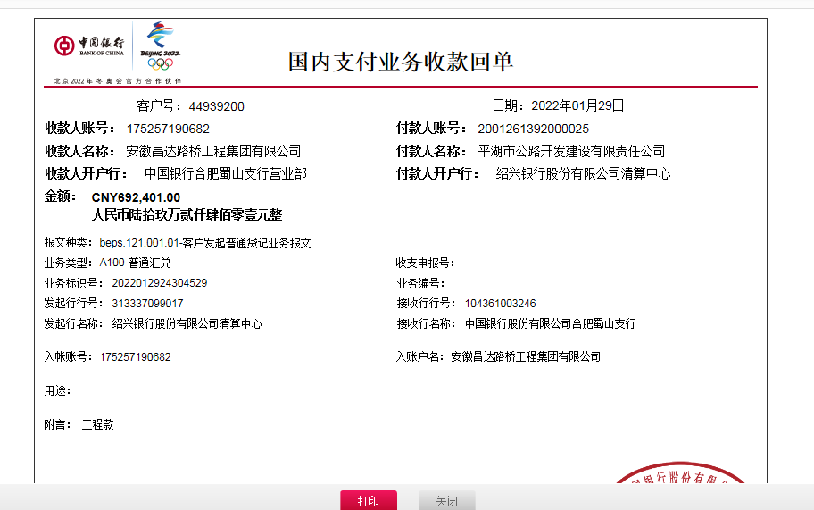
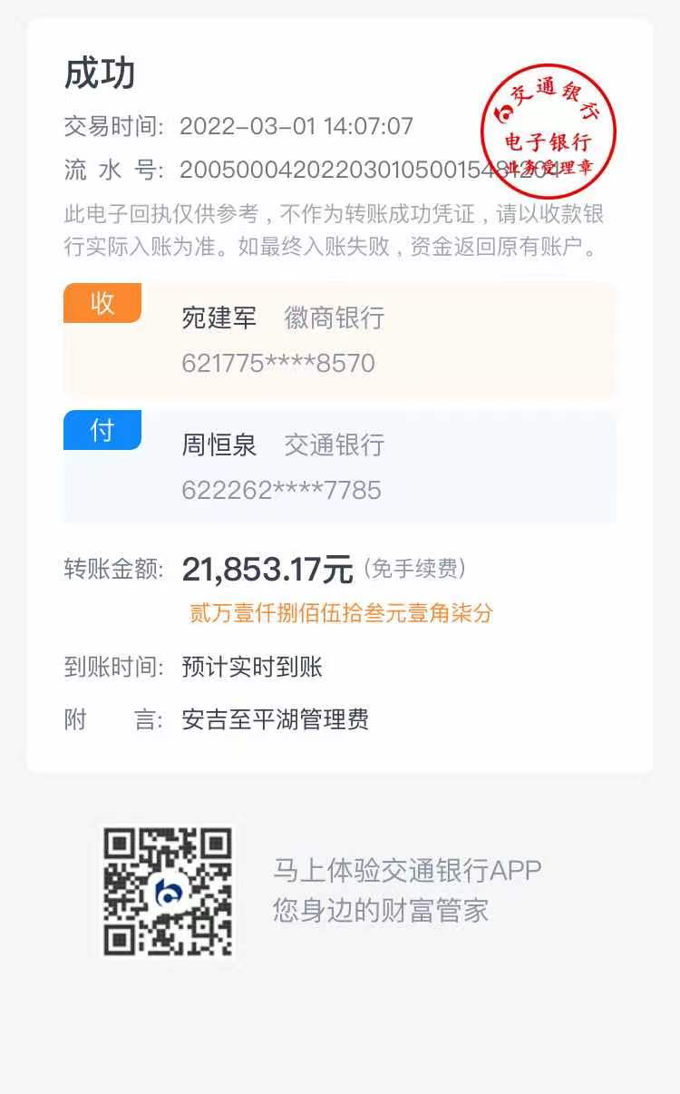
工程款支付证书
工程名称 |  | 平湖至安吉公路平湖新仓至曹桥段工程JD-1施工标段 |  |  |  |  | 建设单位 |  |  |  |  |  |  | ERP编号 |  | 12620 | 档案编号 |  | 2020018
合同金额 |  | 2,514,618.00 |  |  | 中标时间 | 2020.6.30 | 已提供工程资料 |  | 中标通知书、施工合同、投资协议、交工、不领章承诺书 |  |  |  |  | 保存地址 |  | 合肥 | 责任单位 |  | 东部大区
决算金额 |  |  |  |  | 决算时间 |  | 项目部印章 |  | 无 |  |  |  |  | 施工人 |  | 周恒泉18857466661 | 区域责任人 | 施迎东 | 省办负责人 | 施迎东
序号 | 经营填写 |  |  |  |  | 工程填写 | 经营填写 |  |  | 财务填写 |  | 经营、工程、质安填写 |  | 区域负责人 |  | 申请部门填写财务核对 |  |  | 本次支付 金额 | 剩余款项
 | 到款情况 |  |  |  |  |  | 暂列金 |  |  | 代缴税金 |  | 其他扣款 |  | 预留款 |  | 成本票
 | 日期 | 工程款金额 | 周转金金额 | 到款银行 | 到款账户 | 完成进度 | 比例 | 金额 | 备注 | 金额 | 备注 | 金额 | 备注 | 金额 | 备注 | 供货单位 | 合同额 | 成本票额
1 | 2020-11-26 |  | 150,000.00 | 徽行 | 5206 8432 3131 0000 02 |  |  |  |  |  |  |  | 转账费下次扣 |  |  | 上海宝康电子控制工程有限公司-智能信号机配件 开户行：建行上海宝钢宝山支行 账号：3100 1517 7000 5562 9261 | 150,000.00 |  | 150,000.00
2 | 2021-02-07 | 652,630.30 |  |  |  |  | 2.0% | 13,052.61 | 管理费 | 11174.05 | 税金 | 5,000.00 | 私刻印章罚款 |  |  | 江苏顺泰交通集团有限公司-信号灯、八角电警杆 开户行：建设银行高邮湖西支行 账号：3200 1749 0000 5916 8168 | 293,975.00 | 293,975.00 | 293,975.00
 |  |  |  |  |  |  |  | -13,052.61 | 合作人已转王光如账户 | -11174.05 | 合作人已转王光如账户 | 200.00 | 转账费 |  |  | 嘉兴贝斯特电子技术有限公司-设备采购 开户行：建设银行浙江平湖支行 账号：3300 1637 3270 5300 1308 | 877,800.00 | 358,655.30 | 358,655.30
 |  |  |  |  |  |  |  |  |  |  |  | 500.00 | 外经证
 |  |  |  |  |  |  |  |  |  |  |  | 4,500.00 | 建造师占用费1500*3
 |  |  |  |  |  |  |  |  |  |  |  | -10,200.00 | 合作人已转王光如账户
3 | 2021-02-07 | 377,192.70 |  |  |  |  | 2.0% | 7,543.84 | 管理费 | 0 |  |  |  |  |  | 银行开户 |  |  | 100.00
 |  |  |  |  |  |  |  | -7,543.84 | 合作人已转宛建军账户 |  |  |  |  |  |  | 银行账户管理费 |  |  | 360.00
 |  |  |  |  |  |  |  |  |  |  |  |  |  |  |  | 杭州恒信建筑劳务承包有限公司-代发农民工工资 |  |  | 257700.00
4 | 2022-01-29 | 692,401.00 |  | 中行蜀山支行 | 1752 5719 0682 |  | 2% | 13,848.02 |  | 6,924.01 | 企税1% | 500.00 | 外经证 |  |  | 杭州恒信建筑劳务承包有限公司-劳务 开户行：交通银行杭州莫干山路支行 账号：3310 6617 0018 0100 1912 2 |  |  | 242300.00
 |  |  |  |  |  |  |  | -13,848.02 |  | 381.14 | 水利基金 | 200.00 | 转账费 |  |  | 嘉兴贝斯特电子技术有限公司-设备采购 开户行：建设银行浙江平湖支行 账号：3300 1637 3270 5300 1308 | 877,800.00 | 940,000.00 | 569133.70
 |  |  |  |  |  |  |  |  |  | -7,305.15 |  | -700.00

合计 |  | 1722224 | 150000.00 |  |  |  | - | 0.00 |  | 0.00 |  | 0.00 | - | 0.00 | - | - |  |  | 1,872,224.00 | 0.00
本次结算、支付明细 |  | 应支付金额 |  |  | 257700.00 |  | 本次支付金额 |  |  |  |  |  | 小写 | 257,700.00
 |  | 已支付金额 |  |  | 0.00 |  |  |  |  |  |  |  | 大写 | RMB257700

